상세
수정번호 | URL | 내용
6 | /member/login.asp | 회원가입 클릭시 | 창닫기 클릭하면 레이어만 닫히고 배경 그대로
28 | /m/mobile_login2.asp | 회원가입 클릭시 | PC와 동일하게 일반, 공공기관 선택하는 레이어
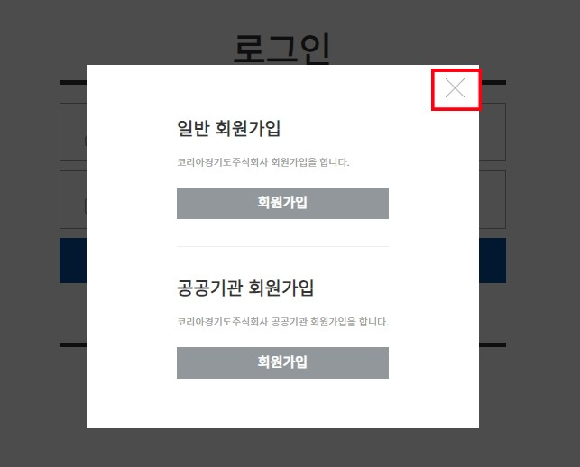

32 | /m/my/order_total.asp | 주문조회 | GNB에 묻혔음
34 | /m/my/my_qna.asp | 1:1문의 | GNB에 묻혔음
35 | /m/customercenter/cscenter_one.asp?mode=A | 1:1문의 | GNB에 묻혔음
40 | /m/order/order.asp | 주문페이지 | GNB에 묻혔음
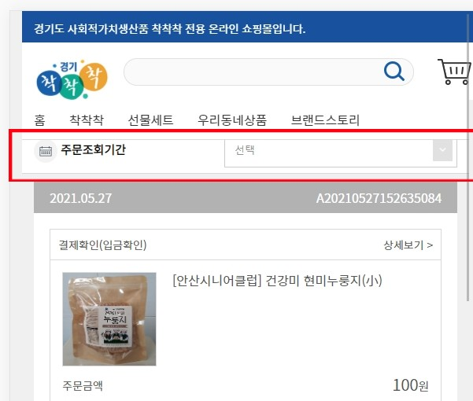

* 음영처리된 것중 8,12,36번은 내가 작업하면 됨

